セグメントシート
 |  |  |  |  |  |  |  |  |  |  |  |  |  | 事業番号 |  |  |  | 2023 |  |  | - | 厚労 |  |  |  | - | 22 |  |  | - | 0993 |  | - | 01
 |  |  |  | 令和５年度セグメントシート |  |  |  |  |  |  |  |  |  |  |  |  |  |  |  |  | （ | 医薬品医療機器総合機構 |  |  |  |  |  |  |  |  |  |  |  |  | ）
セグメント名 |  |  |  | 安全セグメント（審査等勘定） |  |  |  |  |  |  |  |  |  |  | 担当部局庁 |  |  |  | 厚生労働省 医薬局、医政局、健康局 |  |  |  |  |  |  |  |  |  | 作成責任者
事業開始年度 |  |  |  | 平成16年度 |  |  |  |  |  | 事業終了 （予定）年度 |  | 終了予定なし |  |  | 担当課室 |  |  |  | （医薬局）総務課 （医政局）研究開発政策課 （健康局）予防接種担当参事官室 |  |  |  |  |  |  |  |  |  | 課長 衣笠 秀一 課長 中田 勝己 予防接種担当参事官 堀 裕行
会計区分 |  |  |  | 一般会計
セグメント単位の 考え方 |  |  |  | -
根拠法令 （具体的な 条項も記載） |  |  |  | 独立行政法人通則法第46条、独立行政法人医薬品医療機器総合機構法施行令第1条及び第2条、臨床研究法第14条、第16条、第23条 |  |  |  |  |  |  |  |  |  |  | 関係する 計画、通知等 |  |  |  | 日本再興戦略（平成25年6月14日閣議決定）、健康・医療戦略（平成26年7月22日閣議決定）、独立行政法人医薬品医療機器総合機構中期目標、独立行政法人医薬品医療機器総合機構中期計画、臨床研究に係る制度の在り方に関する報告書（平成26年12月11日）、「定期の予防接種の実施について」、「定期のインフルエンザ予防接種の実施について」、「予防接種後健康状況調査の実施について」
 |  |  |  |  |  |  |  |  |  |  |  |  |  |  | 主要経費 |  |  |  | その他の事項経費

事業の目的 （5行程度以内） |  |  |  | ①医薬品・医療機器等の品質、有効性及び安全性の向上に資する審査等の業務を行い、もって国民保健の向上に資することを目的とする。 ②臨床研究の実施状況の管理及び有害事象報告の収集により、被験者の保護と我が国での臨床研究の質と信頼性の確保を図る。 ③安全性・有効性の高い予防接種体制の確立を図るとともに、予防接種後の副反応に関する情報を収集・分析し、その結果を広く公表することにより予防接種に対する国民の理解を促すことを目的とする。
現状・課題 （5行程度以内） |  |  |  | 我が国では少子高齢化の進行により人口構造が変化していく中で、高齢化がピークを迎えるとともに、現役世代の人口が急減する2040年頃を見据えた政策の検討が政府全体として喫緊の課題となっている。 また、医薬品、医療機器及び再生医療等製品等を取り巻く環境は、ＡＩ技術やゲノム情報等の活用によるイノベーションの急速な進展、グローバル化による企業間の国際競争の激化など、めまぐるしく変化しており、有効かつ安全で革新的な医薬品、医療機器及び再生医療等製品等について、患者ニーズの視点に立ち、必要とする患者への迅速な提供及び安全対策の充実・強化を図っていく必要がある。
事業概要 （5行程度以内） |  |  |  | ①安全対策業務のうち、副作用等情報の受理・収集・評価や情報提供業務の一部等。 ②臨床研究において生じた有害事象について報告を受付し、管理するためのシステムを構築し、安全性の確保を図る。 ③予防接種後の副反応報告が法定化され、薬事制度上の副反応等報告と一元的に取扱うともに、個々の副反応の評価を実施しており、独立行政法人医薬品医療機器総合機構で副反応情報の整理・調査を実施する。
事業概要URL |  |  |  | ①https://www.pmda.go.jp/safety/outline/0001.html ②https://www.pmda.go.jp/safety/reports/hcp/clinical-trial-act/0001.html ③https://www.pmda.go.jp/safety/reports/hcp/prev-vacc-act/0003.html
予算額・ 執行額 （単位:百万円） |  |  |  |  |  |  |  |  |  |  | 令和2年度 |  | 令和3年度 |  |  |  |  | 令和4年度 |  |  |  |  | 令和5年度 |  |  |  |  |  |  | 令和6年度要求
 |  |  |  | 経常収益 | 予算額 | 当初予算：運営費交付金(A) |  |  |  |  | 1,243 |  | 2,856 |  |  |  |  | 1,421 |  |  |  |  | 974 |  |  |  |  |  |  | 993
 |  |  |  |  |  | 補正予算：運営費交付金(B) |  |  |  |  | - |  | - |  |  |  |  | - |  |  |  |  | - |  |  |  |  |  |  | -
 |  |  |  |  |  |  |  |  |  |  |  |  |  |  |  |  |  |  |  |  |  |  | -
 |  |  |  |  |  |  |  |  |  |  |  |  |  |  |  |  |  |  |  |  |  |  | -
 |  |  |  |  |  |  |  |  |  |  |  |  |  |  |  |  |  |  |  |  |  |  | -
 |  |  |  |  |  |  |  |  |  |  |  |  |  |  |  |  |  |  |  |  |  |  | -
 |  |  |  |  |  |  |  |  |  |  |  |  |  |  |  |  |  |  |  |  |  |  | -
 |  |  |  |  | 執行額 | 運営費交付金(C) |  |  |  |  | 1,243 |  | 2,856 |  |  |  |  | 974
 |  |  |  |  |  | 補助金等(D) |  |  |  |  | 590 |  | 3,563 |  |  |  |  | 475
 |  |  |  |  |  | その他(E) |  |  |  |  | 4,143 |  | 4,321 |  |  |  |  | 5,040
 |  |  |  |  |  | 計(F) =(C)+(D)+(E) |  |  |  |  | 5,976 |  | 10,740 |  |  |  |  | 6,489
 |  |  |  |  | 運営費交付金収益の割合 =(C)/(F) |  |  |  |  |  | 20.8% |  | 26.6% |  |  |  |  | 15.0%
 |  |  |  |  | 運営費交付金収益化基準 |  |  |  |  |  | 業務達成基準 |  | 業務達成基準 |  |  |  |  | 業務達成基準 |  |  |  |  | 業務達成基準
 |  |  |  | 経常費用 | 予算額(G) |  |  |  |  |  | 1,243 |  | 2,856 |  |  |  |  | 974 |  |  |  |  | 974
 |  |  |  |  | 執行額(H) |  |  |  |  |  | 1,243 |  | 2,856 |  |  |  |  | -
 |  |  |  |  | 執行率(I) =(G)/(H) |  |  |  |  |  | 100% |  | 100% |  |  |  |  | -
令和5・6年度 予算内訳 （単位：百万円） |  |  |  | 歳出予算項・目 |  |  |  |  |  |  | 令和5年度当初予算 |  | 令和6年度要求 |  |  |  |  | 主な増減理由（・要望額・予備費）
 |  |  |  | (項) |  |  |  | 独立行政法人医薬品医療機器総合機構運営費 |  |  |  |  |  |  |  |  |  | 予防接種副反応関連業務の体制強化による増。
 |  |  |  |  |  | (目) |  | 独立行政法人医薬品医療機器総合機構審査等勘定運営費交付金 |  |  | 974 |  | 993
 |  |  |  |  |  |  |  | その他 |  |  | 0 |  | 0
 |  |  |  | 計（A) |  |  |  |  |  |  | 974 |  | 993
活動内容① （アクティビティ） |  |  |  | 国民が安心して世界最先端の医薬品・医療機器等の恩恵を受けられるよう、医薬品・医療機器等の副作用等情報の適切な収集・整理・評価を実施する。
↓
活動目標及び活動実績① （アウトプット） |  |  |  | 活動目標 |  |  |  |  |  |  | 活動指標 |  |  |  |  | 単位 |  |  | 令和2年度 |  | 令和3年度 |  |  |  | 令和4年度 |  |  |  | 5年度 活動見込 |  |  | 6年度 活動見込
 |  |  |  | 増大する医薬品・医療機器等の副作用等報告の迅速な整理・評価の実施 |  |  |  |  |  |  | 医薬品・医療機器等の副作用等の報告件数 |  |  |  | 活動実績 | 件 |  |  | 806,626 |  | 1,275,054 |  |  |  | 981,769
 |  |  |  |  |  |  |  |  |  |  |  |  |  |  | 当初見込み | - |  |  | - |  | - |  |  |  | -

↓ |  | 成果目標①-1の 設定理由 （アウトプット からのつながり） |  | 副作用等報告の迅速な整理・評価の実施により、医薬品・医療機器等の安全性情報について、迅速に医療関係者、患者・一般消費者へ提供することができるため、成果目標として設定した。
成果目標及び成果実績①-3 （長期アウトカム） |  |  |  | 成果目標 |  |  |  |  |  |  | 定量的な成果指標 |  |  |  |  | 単位 |  |  | 令和2年度 |  | 令和3年度 |  |  |  | 令和4年度 |  |  |  | 目標最終年度
 |  |  |  |  |  |  |  |  |  |  |  |  |  |  |  |  |  |  |  |  |  |  |  |  |  |  |  |  |  |  |  | - |  | 年度
 |  |  |  | 医療関係者、患者・一般消費者への安全性情報の提供 |  |  |  |  |  |  | - |  |  |  | 成果実績 | - |  |  | - |  | - |  |  |  | - |  |  |  | -
 |  |  |  |  |  |  |  |  |  |  |  |  |  |  | 目標値 | - |  |  | - |  | - |  |  |  | - |  |  |  | -
 |  |  |  |  |  |  |  |  |  |  |  |  |  |  | 達成度 | ％ |  |  | - |  | - |  |  |  | - |  |  |  | -
成果実績及び目標値の根拠として用いた 統計・データ名（出典） /定性的なアウトカムに関する成果実績 |  |  |  | 副作用報告、医療事故等の情報の評価を基に、必要なものについて、「 PMDAからの適正使用のお願い」、「PMDA医療安全情報」を作成し、ホームページにおいて医療関係者、患者・一般消費者へ情報提供を行った。また、医療用医薬品・医療機器等の添付文書改訂の根拠となった症例など、副作用・不具合症例に係る情報を迅速に公表した。
アウトカム設定についての説明 |  |  |  | アクティビティ①について定性的なアウトカムを設定している理由
 |  |  |  | 本事業は、①医薬品等の副作用情報の受理・収集・評価、②臨床研究の実施状況の管理及び有害事象報告の収集、③予防接種後の副反応情報の整理・調査を実施するものであるが、いずれも報告を受けて対応するものであり、その件数等については予め目標を設定することが不可能である。
 |  |  |  | アクティビティ①についてアウトカムが複数設定できない理由
 |  |  |  | アクティビティである増大する医薬品・医療機器等の副作用等報告の迅速な整理・評価の実施が、最終目標である新医療関係者、患者・一般消費者への安全性情報の提供に直接結びつくため。

 |  |  |  | アクティビティから長期アウトカムについて６つ以上記載が必要な場合はチェックの上【別紙１】に記載 |  |  |  |  |  |  |  |  |  |  |  |  |  |  |  |  |  |  |  |  |  |  | チェック
独法所管部局による点検・改善
点検結果 |  |  |  | ＰＭＤＡ第４期中期目標（令和元～５年度）においては、ＰＭＤＡの更なる体制強化を図ることとしており、運営費交付金については、平成30年度までと比較して令和元年度以降の予算は大幅に増額している。令和４年度における医薬品・医療機器等の副作用等の報告件数は981,769件であった。また、医療関係者、患者・一般消費者への安全性情報の提供を行っており、活動実績や成果実績で一定の成果を上げている。 これに加え、臨床研究の実施状況の管理及び有害事象報告の収集、予防接種後の副反応に関する情報を収集・分析及びその結果を公表するものであり、引き続き、事業を円滑に実施するために予算の確保が必要である。 |  |  |  |  |  |  |  |  |  |  |  |  |  |  | 目標年度における効果測定に関する評価（令和○年度）
 |  |  |  |  |  |  |  |  |  |  |  |  |  |  |  |  |  |  | -
改善の 方向性 |  |  |  | これまでも、医薬品・医療機器等の副作用等情報の適切な収集・整理・評価等の目標を達成してきており、令和５年度についても引き続き中期目標、中期計画を踏まえた、運営費交付金の適切な執行に努める。 また、臨床研究の実施状況の管理及び有害事象報告の収集、予防接種後の副反応に関する情報を収集・分析及びその結果の公表に関する事業についても、これまでも適切に執行されており、令和５年度についても引き続き、適切な執行に努める。
備考

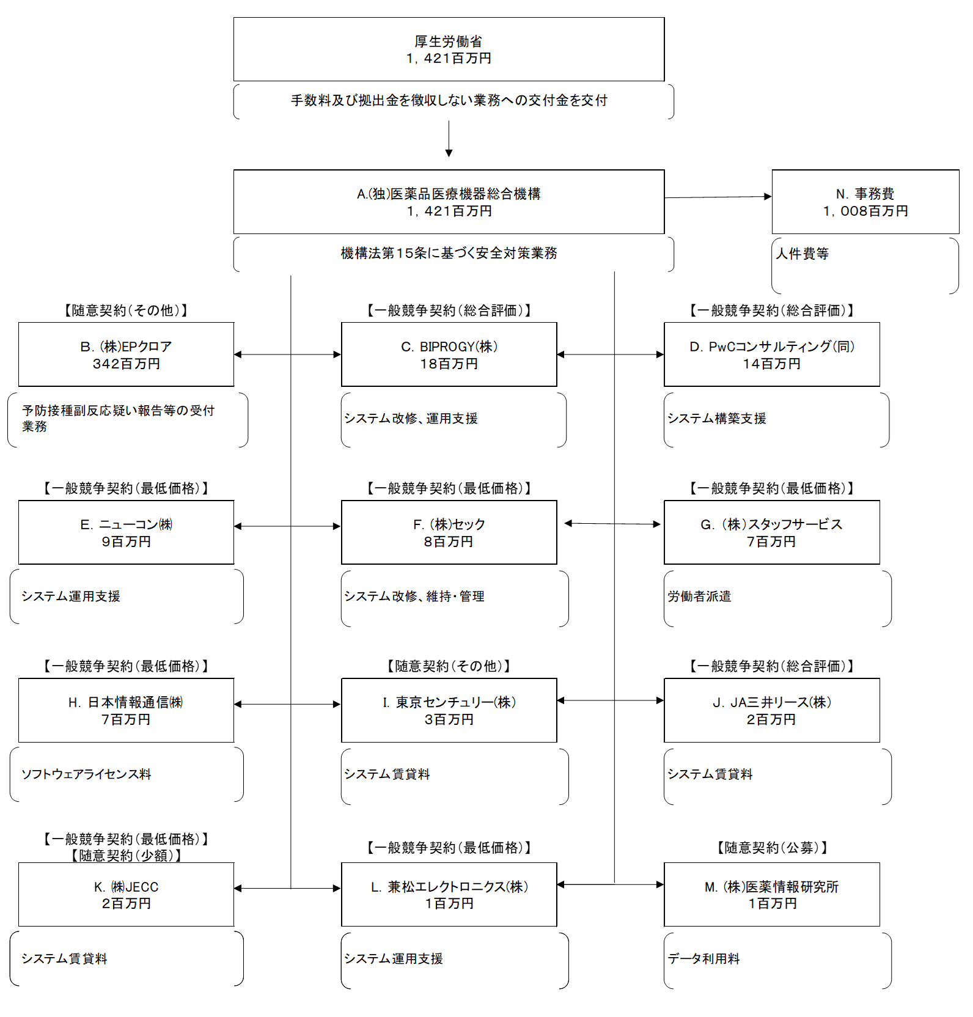
資金の流れ （資金の受け取り先が何を行っているかについて補足する） （単位：百万円）

費目・使途 （「資金の流れ」においてブロックごとに最大の金額が支出されている者について記載する。費目と使途の双方で実情が分かるように記載） |  |  |  | A.独立行政法人医薬品医療機器総合機構 |  |  |  |  |  |  |  |  |  |  |  |  | B.株式会社EPクロア
 |  |  |  | 費 目 |  |  |  |  | 使 途 |  |  |  |  |  | 金 額 (百万円） |  | 費 目 |  |  | 使 途 |  |  |  |  |  |  |  |  |  |  |  | 金 額 (百万円）
 |  |  |  | 交付金 |  |  |  |  | 運営費 |  |  |  |  |  | 1,421 |  | 業務委託 |  |  | 予防接種副反応疑い報告等の受付業務 |  |  |  |  |  |  |  |  |  |  |  | 342

 |  |  |  | 計 |  |  |  |  |  |  |  |  |  |  | 1,421 |  | 計 |  |  |  |  |  |  |  |  |  |  |  |  |  |  | 342
 |  |  |  | C.BIPROGY株式会社 |  |  |  |  |  |  |  |  |  |  |  |  | D.PwCコンサルティング合同会社
 |  |  |  | 費 目 |  |  |  |  | 使 途 |  |  |  |  |  | 金 額 (百万円） |  | 費 目 |  |  | 使 途 |  |  |  |  |  |  |  |  |  |  |  | 金 額 (百万円）
 |  |  |  | システム改修費 |  |  |  |  | システム改修 |  |  |  |  |  | 14 |  | システム改修費 |  |  | システム構築支援 |  |  |  |  |  |  |  |  |  |  |  | 14
 |  |  |  | システム維持・管理 |  |  |  |  | システム運用支援 |  |  |  |  |  | 4

 |  |  |  | 計 |  |  |  |  |  |  |  |  |  |  | 18 |  | 計 |  |  |  |  |  |  |  |  |  |  |  |  |  |  | 14
 |  |  |  | E.ニューコン株式会社 |  |  |  |  |  |  |  |  |  |  |  |  | F. 株式会社セック
 |  |  |  | 費 目 |  |  |  |  | 使 途 |  |  |  |  |  | 金 額 (百万円） |  | 費 目 |  |  | 使 途 |  |  |  |  |  |  |  |  |  |  |  | 金 額 (百万円）
 |  |  |  | システム維持・管理 |  |  |  |  | システム運用支援 |  |  |  |  |  | 9 |  | システム維持・管理 |  |  | システム改修、維持・管理 |  |  |  |  |  |  |  |  |  |  |  | 8

 |  |  |  | 計 |  |  |  |  |  |  |  |  |  |  | 9 |  | 計 |  |  |  |  |  |  |  |  |  |  |  |  |  |  | 8
 |  |  |  | G.株式会社スタッフサービス |  |  |  |  |  |  |  |  |  |  |  |  | H.日本情報通信株式会社
 |  |  |  | 費 目 |  |  |  |  | 使 途 |  |  |  |  |  | 金 額 (百万円） |  | 費 目 |  |  | 使 途 |  |  |  |  |  |  |  |  |  |  |  | 金 額 (百万円）
 |  |  |  | 雑役務費 |  |  |  |  | 労働者派遣業務 |  |  |  |  |  | 7 |  | システム維持・管理 |  |  | ソフトウェアライセンス料 |  |  |  |  |  |  |  |  |  |  |  | 7

 |  |  |  | 計 |  |  |  |  |  |  |  |  |  |  | 7 |  | 計 |  |  |  |  |  |  |  |  |  |  |  |  |  |  | 7
費目・使途欄についてさらに記載が必要な場合はチェックの上【別紙２】に記載 |  |  |  |  |  |  |  |  |  |  |  |  |  |  |  |  |  |  |  |  |  |  |  | チェック |  |  | ☑

 | 支出先上位１０者リスト
 | A.
 |  | 支 出 先 |  |  |  |  | 法 人 番 号 |  |  |  | 業 務 概 要 |  |  |  | 支 出 額 （百万円） |  | 契約方式等 |  |  | 入札者数 （応募者数） |  |  |  | 落札率 |  |  |  | 一者応札・一者応募又は 競争性のない随意契約となっ た理由及び改善策 （支出額10億円以上）
1 |  | 独立行政法人医薬品医療機器総合機構 |  |  |  |  | 3010005007409 |  |  |  | 機構法第１５条に基づく審査関係業務及び安全対策業務 |  |  |  | 1,421 |  | 運営費交付金交付 |  |  | - |  |  |  | - |  |  |  | -

 | B
 |  | 支 出 先 |  |  |  |  | 法 人 番 号 |  |  |  | 業 務 概 要 |  |  |  | 支 出 額 （百万円） |  | 契約方式等 |  |  | 入札者数 （応募者数） |  |  |  | 落札率 |  |  |  | 一者応札・一者応募又は 競争性のない随意契約となっ た理由及び改善策 （支出額10億円以上）
1 |  | 株式会社EPクロア |  |  |  |  | 9010001146007 |  |  |  | 予防接種副反応疑い報告等の受付業務 |  |  |  | 342 |  | 随意契約（その他） |  |  | - |  |  |  | - |  |  |  | -

 | C
 |  | 支 出 先 |  |  |  |  | 法 人 番 号 |  |  |  | 業 務 概 要 |  |  |  | 支 出 額 （百万円） |  | 契約方式等 |  |  | 入札者数 （応募者数） |  |  |  | 落札率 |  |  |  | 一者応札・一者応募又は 競争性のない随意契約となっ た理由及び改善策 （支出額10億円以上）
1 |  | BIPROGY株式会社 |  |  |  |  | 2010601029542 |  |  |  | システム改修 |  |  |  | 14 |  | 一般競争契約（総合評価） |  |  | 2 |  |  |  | 70 |  |  |  | -
2 |  | BIPROGY株式会社 |  |  |  |  | 2010601029542 |  |  |  | システム運用支援 |  |  |  | 4 |  | 一般競争契約（総合評価） |  |  | 2 |  |  |  | 70 |  |  |  | -

 | D
 |  | 支 出 先 |  |  |  |  | 法 人 番 号 |  |  |  | 業 務 概 要 |  |  |  | 支 出 額 （百万円） |  | 契約方式等 |  |  | 入札者数 （応募者数） |  |  |  | 落札率 |  |  |  | 一者応札・一者応募又は 競争性のない随意契約となっ た理由及び改善策 （支出額10億円以上）
1 |  | PwCコンサルティング合同会社 |  |  |  |  | 1010401023102 |  |  |  | システム再構築の要件定義業務 |  |  |  | 14 |  | 一般競争契約（総合評価） |  |  | 2 |  |  |  | 77 |  |  |  | -

 | E
 |  | 支 出 先 |  |  |  |  | 法 人 番 号 |  |  |  | 業 務 概 要 |  |  |  | 支 出 額 （百万円） |  | 契約方式等 |  |  | 入札者数 （応募者数） |  |  |  | 落札率 |  |  |  | 一者応札・一者応募又は 競争性のない随意契約となっ た理由及び改善策 （支出額10億円以上）
1 |  | ニューコン株式会社 |  |  |  |  | 5011501008212 |  |  |  | システム運用支援 |  |  |  | 7 |  | 一般競争契約（最低価格） |  |  | 2 |  |  |  | 61 |  |  |  | -
2 |  | ニューコン株式会社 |  |  |  |  | 5011501008212 |  |  |  | システム運用支援 |  |  |  | 2 |  | 一般競争契約（最低価格） |  |  | 2 |  |  |  | 66 |  |  |  | -

 | F
 |  | 支 出 先 |  |  |  |  | 法 人 番 号 |  |  |  | 業 務 概 要 |  |  |  | 支 出 額 （百万円） |  | 契約方式等 |  |  | 入札者数 （応募者数） |  |  |  | 落札率 |  |  |  | 一者応札・一者応募又は 競争性のない随意契約となっ た理由及び改善策 （支出額10億円以上）
1 |  | 株式会社セック |  |  |  |  | 1010901026918 |  |  |  | 医療機関報告に関する企業との情報共有の電子化業務 |  |  |  | 7 |  | 一般競争契約（最低価格） |  |  | 3 |  |  |  | 76 |  |  |  | -
2 |  | 株式会社セック |  |  |  |  | 1010901026918 |  |  |  | クラウド利用料 |  |  |  | 1 |  | 一般競争契約（最低価格） |  |  | 3 |  |  |  | 86 |  |  |  | -

 | G
 |  | 支 出 先 |  |  |  |  | 法 人 番 号 |  |  |  | 業 務 概 要 |  |  |  | 支 出 額 （百万円） |  | 契約方式等 |  |  | 入札者数 （応募者数） |  |  |  | 落札率 |  |  |  | 一者応札・一者応募又は 競争性のない随意契約となっ た理由及び改善策 （支出額10億円以上）
1 |  | 株式会社スタッフサービス |  |  |  |  | 8010001076758 |  |  |  | 労働者派遣業務 |  |  |  | 5 |  | 一般競争契約（最低価格） |  |  | 6 |  |  |  | 98 |  |  |  | -
2 |  | 株式会社スタッフサービス |  |  |  |  | 8010001076758 |  |  |  | 労働者派遣業務 |  |  |  | 2 |  | 一般競争契約（最低価格） |  |  | 1 |  |  |  | 100 |  |  |  | -

 | H
 |  | 支 出 先 |  |  |  |  | 法 人 番 号 |  |  |  | 業 務 概 要 |  |  |  | 支 出 額 （百万円） |  | 契約方式等 |  |  | 入札者数 （応募者数） |  |  |  | 落札率 |  |  |  | 一者応札・一者応募又は 競争性のない随意契約となっ た理由及び改善策 （支出額10億円以上）
1 |  | 日本情報通信株式会社 |  |  |  |  | 1010401022830 |  |  |  | ソフトウェアライセンス料 |  |  |  | 7 |  | 一般競争契約（最低価格） |  |  | 3 |  |  |  | 91 |  |  |  | -
支出先上位10者リスト欄についてさらに記載が必要な場合はチェックの上【別紙３】に記載 |  |  |  |  |  |  |  |  |  |  |  |  |  |  |  |  |  |  |  |  |  |  |  | チェック |  |  | ☑

 | 国庫債務負担行為等による契約先上位10者リスト
 |  | ﾌﾞﾛｯｸ 名 | 契 約 先 |  |  |  | 法 人 番 号 |  |  |  | 業 務 概 要 |  |  |  | 契約額 （百万円） |  | 契約方式 |  |  | 入札者数 （応募者数） |  |  |  | 落札率 |  |  |  | 一者応札・一者応募又は 競争性のない随意契約となっ た理由及び改善策 （支出額10億円以上）
1

